Chi tiết địa chất
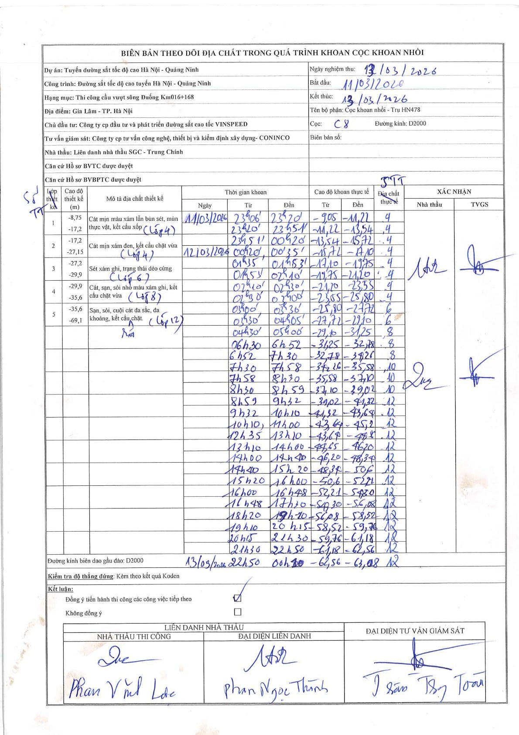
Dự án | Tuyến đường sắt tốc độ cao Hà Nội - Quảng Ninh
Hạng mục | Thi công cầu vượt sông Đuống Km016+168
Tên bộ phận | Cọc khoan nhồi - Trụ HN478
Số hiệu cọc | C8
Biên bản số
Đường kính | D2000
Bắt đầu thi công | 23:06 11/03/2026
Kết thúc thi công | 00:20 13/03/2026

Địa chất TT | Đường kính | Mô tả lớp thiết kế | Từ (h) | Đến (h) | Cao độ từ | Cao độ đến | T.Gian (h) | Dài (m) | V (m/h) | Ghi chú
4 | D2000 | Cát mịn màu xám lẫn bùn sét, mùn thực vật, kết cấu xốp (Lớp 4) / Cát mịn xám đen, kết cấu chặt vừa (Lớp 4) | 23:06 11/03/2026 | 23:20 11/03/2026 | -9.05 | -11.22 | 0.23 | 2.17 | 9.3
4 | D2000 | Cát mịn màu xám lẫn bùn sét, mùn thực vật, kết cấu xốp (Lớp 4) / Cát mịn xám đen, kết cấu chặt vừa (Lớp 4) | 23:20 11/03/2026 | 23:51 11/03/2026 | -11.22 | -13.54 | 0.52 | 2.32 | 4.49
4 | D2000 | Cát mịn màu xám lẫn bùn sét, mùn thực vật, kết cấu xốp (Lớp 4) / Cát mịn xám đen, kết cấu chặt vừa (Lớp 4) | 23:51 11/03/2026 | 00:20 12/03/2026 | -13.54 | -15.72 | 0.48 | 2.18 | 4.51
4 | D2000 | Cát mịn màu xám lẫn bùn sét, mùn thực vật, kết cấu xốp (Lớp 4) / Cát mịn xám đen, kết cấu chặt vừa (Lớp 4) | 00:20 12/03/2026 | 00:35 12/03/2026 | -15.72 | -17.1 | 0.25 | 1.38 | 5.52
4 | D2000 | Cát mịn màu xám lẫn bùn sét, mùn thực vật, kết cấu xốp (Lớp 4) / Cát mịn xám đen, kết cấu chặt vừa (Lớp 4) | 01:35 12/03/2026 | 01:53 12/03/2026 | -17.1 | -19.75 | 0.3 | 2.65 | 8.83
4 | D2000 | Cát mịn màu xám lẫn bùn sét, mùn thực vật, kết cấu xốp (Lớp 4) / Cát mịn xám đen, kết cấu chặt vừa (Lớp 4) | 01:53 12/03/2026 | 02:10 12/03/2026 | -19.75 | -21.2 | 0.28 | 1.45 | 5.12
4 | D2000 | Cát mịn màu xám lẫn bùn sét, mùn thực vật, kết cấu xốp (Lớp 4) / Cát mịn xám đen, kết cấu chặt vừa (Lớp 4) | 02:10 12/03/2026 | 02:30 12/03/2026 | -21.2 | -23.55 | 0.33 | 2.35 | 7.05
4 | D2000 | Cát mịn màu xám lẫn bùn sét, mùn thực vật, kết cấu xốp (Lớp 4) / Cát mịn xám đen, kết cấu chặt vừa (Lớp 4) | 02:30 12/03/2026 | 03:00 12/03/2026 | -23.55 | -25.8 | 0.5 | 2.25 | 4.5
6 | D2000 | Sét xám ghi, trạng thái dẻo cứng (Lớp 6) | 03:00 12/03/2026 | 03:36 12/03/2026 | -25.8 | -27.72 | 0.6 | 1.92 | 3.2
6 | D2000 | Sét xám ghi, trạng thái dẻo cứng (Lớp 6) | 03:36 12/03/2026 | 04:05 12/03/2026 | -27.72 | -29.1 | 0.48 | 1.38 | 2.86
8 | D2000 | Cát, sạn, sỏi nhỏ màu xám ghi, kết cấu chặt vừa (Lớp 8) | 04:30 12/03/2026 | 05:00 12/03/2026 | -29.1 | -31.25 | 0.5 | 2.15 | 4.3
8 | D2000 | Cát, sạn, sỏi nhỏ màu xám ghi, kết cấu chặt vừa (Lớp 8) | 06:30 12/03/2026 | 06:52 12/03/2026 | -31.25 | -32.78 | 0.37 | 1.53 | 4.17
8 | D2000 | Cát, sạn, sỏi nhỏ màu xám ghi, kết cấu chặt vừa (Lớp 8) | 06:52 12/03/2026 | 07:30 12/03/2026 | -32.78 | -34.26 | 0.63 | 1.48 | 2.34
10 | D2000 | Sạn, sỏi, cuội cát đa sắc, đa khoáng, kết cấu chặt (Lớp 12) | 07:30 12/03/2026 | 07:58 12/03/2026 | -34.26 | -35.58 | 0.47 | 1.32 | 2.83
10 | D2000 | Sạn, sỏi, cuội cát đa sắc, đa khoáng, kết cấu chặt (Lớp 12) | 07:58 12/03/2026 | 08:30 12/03/2026 | -35.58 | -37.1 | 0.53 | 1.52 | 2.85
10 | D2000 | Sạn, sỏi, cuội cát đa sắc, đa khoáng, kết cấu chặt (Lớp 12) | 08:30 12/03/2026 | 08:59 12/03/2026 | -37.1 | -39.02 | 0.48 | 1.92 | 3.97
12 | D2000 | Sạn, sỏi, cuội cát đa sắc, đa khoáng, kết cấu chặt (Lớp 12) | 08:59 12/03/2026 | 09:32 12/03/2026 | -39.02 | -41.32 | 0.55 | 2.3 | 4.18
12 | D2000 | Sạn, sỏi, cuội cát đa sắc, đa khoáng, kết cấu chặt (Lớp 12) | 09:32 12/03/2026 | 10:10 12/03/2026 | -41.32 | -43.64 | 0.63 | 2.32 | 3.66
12 | D2000 | Sạn, sỏi, cuội cát đa sắc, đa khoáng, kết cấu chặt (Lớp 12) | 10:10 12/03/2026 | 11:00 12/03/2026 | -43.64 | -45.2 | 0.83 | 1.56 | 1.87
12 | D2000 | Sạn, sỏi, cuội cát đa sắc, đa khoáng, kết cấu chặt (Lớp 12) | 12:35 12/03/2026 | 13:10 12/03/2026 | -45.2 | -45.65 | 0.58 | 0.45 | 0.77
12 | D2000 | Sạn, sỏi, cuội cát đa sắc, đa khoáng, kết cấu chặt (Lớp 12) | 13:10 12/03/2026 | 14:00 12/03/2026 | -45.65 | -46.2 | 0.83 | 0.55 | 0.66
12 | D2000 | Sạn, sỏi, cuội cát đa sắc, đa khoáng, kết cấu chặt (Lớp 12) | 14:00 12/03/2026 | 14:40 12/03/2026 | -46.2 | -48.34 | 0.67 | 2.14 | 3.21
12 | D2000 | Sạn, sỏi, cuội cát đa sắc, đa khoáng, kết cấu chặt (Lớp 12) | 14:40 12/03/2026 | 15:20 12/03/2026 | -48.34 | -50.6 | 0.67 | 2.26 | 3.39
12 | D2000 | Sạn, sỏi, cuội cát đa sắc, đa khoáng, kết cấu chặt (Lớp 12) | 15:20 12/03/2026 | 16:00 12/03/2026 | -50.6 | -52.21 | 0.67 | 1.61 | 2.41
12 | D2000 | Sạn, sỏi, cuội cát đa sắc, đa khoáng, kết cấu chặt (Lớp 12) | 16:00 12/03/2026 | 16:48 12/03/2026 | -52.21 | -54.3 | 0.8 | 2.09 | 2.61
12 | D2000 | Sạn, sỏi, cuội cát đa sắc, đa khoáng, kết cấu chặt (Lớp 12) | 16:48 12/03/2026 | 17:30 12/03/2026 | -54.3 | -56.08 | 0.7 | 1.78 | 2.54
12 | D2000 | Sạn, sỏi, cuội cát đa sắc, đa khoáng, kết cấu chặt (Lớp 12) | 18:20 12/03/2026 | 19:10 12/03/2026 | -56.08 | -58.52 | 0.83 | 2.44 | 2.93
12 | D2000 | Sạn, sỏi, cuội cát đa sắc, đa khoáng, kết cấu chặt (Lớp 12) | 19:10 12/03/2026 | 20:15 12/03/2026 | -58.52 | -59.76 | 1.08 | 1.24 | 1.14
12 | D2000 | Sạn, sỏi, cuội cát đa sắc, đa khoáng, kết cấu chặt (Lớp 12) | 20:15 12/03/2026 | 21:30 12/03/2026 | -59.76 | -61.18 | 1.25 | 1.42 | 1.14
12 | D2000 | Sạn, sỏi, cuội cát đa sắc, đa khoáng, kết cấu chặt (Lớp 12) | 21:30 12/03/2026 | 22:50 12/03/2026 | -61.18 | -62.56 | 1.33 | 1.38 | 1.04
12 | D2000 | Sạn, sỏi, cuội cát đa sắc, đa khoáng, kết cấu chặt (Lớp 12) | 22:50 12/03/2026 | 00:20 13/03/2026 | -62.56 | -63.08 | 1.5 | 0.52 | 0.35

ẢNH BIÊN BẢN GỐC

